Worksheet
 | Alklima B.V.
 | Van Hennaertweg 29
 | 2952 CA Alblasserdam
 | NEDERLAND
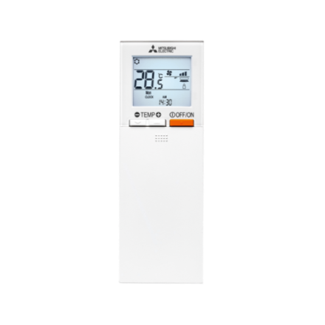
Code | PAR-SL101 A-E
Product | Infrarood bediening tbv SLZ, PLA, PKFY-VLM

Afmetingen & aansluitingen
Naam |  | Waarde | Eenheid
Afmetingen (HxBxD) |  | 188 × 66 × 22 | mm

Overige gegevens
Naam |  | Waarde | Eenheid
Type toebehoren/onderdelen |  | Afstandsbediening
Toebehoren |  | Ja
Onderdeel |  | Nee

